关系图
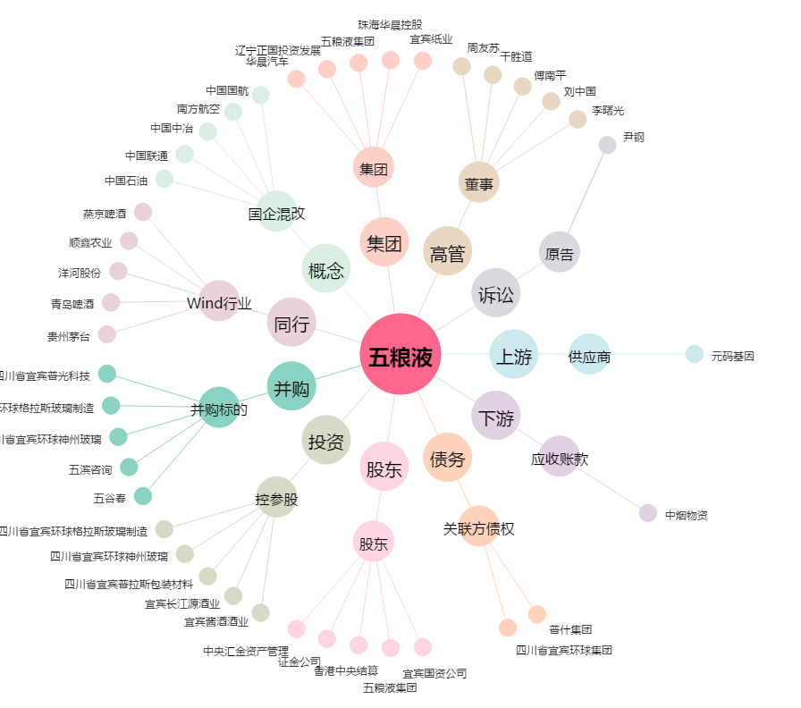
五粮液[000858.SZ] - 关系概览图

